初期画面表示
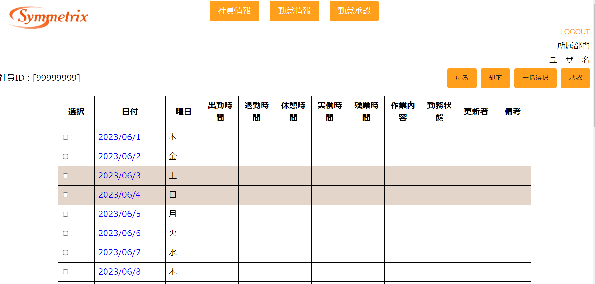
単体試験仕様書 |  | システムID | KS | 画面ID | K08 | 作成者 | 高菁雨 | 更新者
 |  | システム名称 | 勤怠システム | 画面名 | 勤怠承認詳細画面 | 作成日 | 2023-06-20 | 更新日

 | 初期画面

ケース
単体試験仕様書 |  | システムID | KS | 画面ID |  |  |  | K08 |  | 作成者 | 更新者
 |  | システム名称 | 勤怠システム | 画面名 |  |  |  | 勤怠承認詳細画面 |  | 作成日 | 更新日

チェック内容
チェックポイント
 |  |  |  |  | 1 | 2 | 3 | 4 | 5
チェック条件 | 画面初期表示 |  |  |  | ○

 | 選択チェックボックス
 | 未チェックの場合 |  |  |  |  | ○ |  | ○
 | チェックの場合 |  |  |  |  |  | ○ |  | ○

 | 承認ボタンを押下する場合 |  |  |  |  | ○ | ○
 | 却下ボタンを押下する場合 |  |  |  |  |  |  | ○ | ○

 | 選択checkboxが表示されること。 |  |  |  | ○
 | データベースからのデータが表示されること。 |  |  |  | ○
 | 戻る・却下・一括選択・承認ボタンが表示されること。 |  |  |  | ○

 | エラー「勤怠実績を選択してください。」が表示されること。 |  |  |  |  | ○ |  | ○

 | データベースATTENDANCE_YM .APPLY_IDを更新すること。 |  |  |  |  |  | ○ |  | ○

確認内容

実施結果
実施者
検証日
確認者
確認日

